상품제안서
와이키키 텀블러 473ml | 상품코드: F18388

 |  |  |  |  |  |  | 02-412-0044 | www.easy1.co.kr
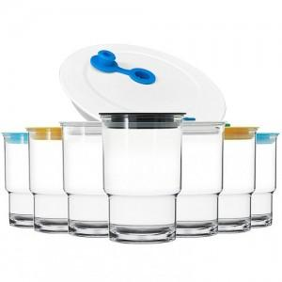

【상세/제작정보】 | 인쇄사이즈 가로 80* 세로 60mm

【인쇄/포장옵션】 | 실크 / 포장지포장

【공급단가】 | 수량 | 100~ | 300~ | 500~ | 1,000~ | 2,000~
*VAT별도 | 355ml | 5,180원 | 4,990원 | 4,810원 | 4,620원 | 4,440원
 | 473ml | 5,460원 | 5,260원 | 5,070원 | 4,870원 | 4,680원

【상품 URL】 | http://www.easy1.co.kr/src/goods_detail.php?gdno=18388

